LT-1
 |  | 1.pielikums
 |  | iepirkuma "Bērnu rotaļu laukuma un
 |  | žoga izbūve Lejasciemā" nolikumam
 |  | (ID Nr. GND-2017/66/ELFLA)

 |  | Darbu apjomi | 1
 |  | Celtnieciskie un labiekārtošanas darbi
 |  | (Darba veids vai konstruktīvā elementa nosaukums)
Būves nosaukums |  | Bērnu laukuma un žoga jaunbūve
Objekta nosaukums |  | Bērnu rotaļlaukuma un žoga būvniecība
Objekta adrese |  | "Lejasciema vidusskola", Rīgas iela 20, Lejasciema pag., Gulbenes nov.
Pasūtījuma Nr.

Nr. p. k. | Kods | Darba Nosaukums | Mērvienība | Daudzums

 |  | 1 | 3 | 4
1 |  | Šūpoles
2 |  | Mehanizēta grunts rakšana pamatiem un seguma izbūvei, grunts transportēšana uz atbērtni | m3 | 9.24
3 |  | Smilts seguma izbūve b=300-400mm | m2 | 46.18
4 |  | Smalka smilts ar piegādi objektā | m3 | 20.20
5 |  | Pamatu izbūve rotaļu konstrukciju stiprināšanai pēc ražotāja tehnoloģijas | kompl. | 1.00
6 |  | Trīsvietīgo šūpoļu montāža objektā | kompl. | 1.00
7 |  | Trīsvietīgas šūpoles uz koka statnēm ar 2 parastajiem sēdeklīšīem un šūpošanās "Ligzdu", piemērotas bērniem no 3-12 gadiem. Garums 6000-6500 mm, platums 2000-2100 mm, augstums 250-260 mm. | kompl. | 1.00
 |  | 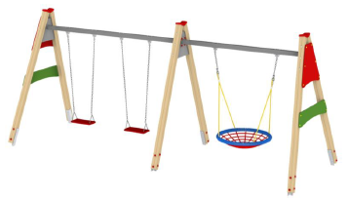 (Attēlam ir ilustratīva nozīme)
8 |  | Karuselis
9 |  | Mehanizēta grunts rakšana pamatiem un seguma izbūvei, grunts transportēšana uz atbērtni | m3 | 2.04
10 |  | Smilts seguma izbūve b=300-400mm | m2 | 10.18
11 |  | Smalka smilts ar piegādi objektā | m3 | 4.45
12 |  | Pamatu izbūve rotaļu konstrukciju stiprināšanai pēc ražotāja tehnoloģijas | kompl. | 1.00
13 |  | Karuseļa montāža objektā | kompl. | 1.00
14 |  | Karuselis ar vienlaidu sēdekli, kurā vienlaicīgi var sasēties un griezties vismaz 6 bērni vecumā no 3-12 gadiem. Garums 1700-1800 mm, platums 1700-1800 mm, augstums 750-800 mm. Pamatkonstrukcija - metāls. | kompl. | 1.00
 |  | 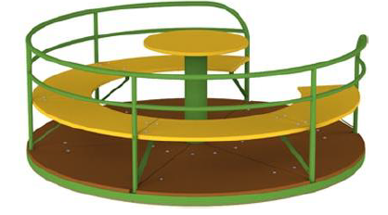 (Attēlam ir ilustratīva nozīme)
15 |  | Vingrošanas komplekss
16 |  | Mehanizēta grunts rakšana pamatiem un seguma izbūvei, grunts transportēšana uz atbērtni | m3 | 1.50
17 |  | Smilts seguma izbūve b=300-400mm | m2 | 7.50
18 |  | Smalka smilts ar piegādi objektā | m3 | 3.28
19 |  | Pamatu izbūve rotaļu konstrukciju stiprināšanai pēc ražotāja tehnoloģijas | kompl. | 1.00
20 |  | Vingrošanas kompleksa montāža objektā | kompl. | 1.00
21 |  | Vingrošanas komplekss astoņstūra formā, kurā apvienoti dažādi vingrošanas elementi, paredzēti bērniem no 3 gadu vecuma. Laukums sastāv no 2 pievilkšanās stieņiem, 2 zviedru sienām, alpīnistu sienas, vingrošanas riņķa, rāpšanās virves, virvju kāpnēm, tīkla. Garums 2600 - 2700 mm, platums 2600-2700 mm, augstums 2200-2400 mm. Nesošā konstrukcija - līmētas koka brusas. | kompl. | 1.00
 |  | 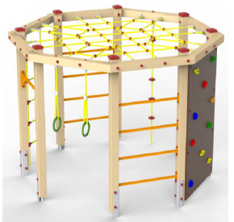 (Attēlam ir ilustratīva nozīme)
22 |  | Rotaļu pilsētiņa
23 |  | Mehanizēta grunts rakšana pamatiem un seguma izbūvei, grunts transportēšana uz atbērtni | m3 | 9.36
24 |  | Šķembu pamatnes ieklāšana ieskaitot blietēšanu b=150mm | m2 | 46.80
25 |  | Šķembas ar piegādi objektā | m3 | 8.42
26 |  | Izlīdzinošā smilts slāņa ieklāšana b=100mm | m2 | 46.80
27 |  | Smalka smilts ar piegādi objektā | m3 | 5.85
28 |  | Gumijas plākšņu seguma ieklāšana rotaļu zonā | m2 | 31.50
29 |  | Gumijas plāksnes - 500x500x40 mm (toni saskaņot ar pasūtītāju) | m2 | 31.50
30 |  | Pamatu izbūve rotaļu konstrukciju stiprināšanai pēc ražotāja tehnoloģijas | kompl. | 1.00
31 |  | Rotaļu pilsētiņas montāža objektā | kompl. | 1.00
32 |  | Rotaļu pilsetiņa, kas sastāv no 2 torņiem ar jumtu, torņa bez jumta, slīdkalniņa, alpīnistu sienas, virvju tilta, vertikālās rāpšanās tīkla, 4 barjerām, vertikālām kāpnēm, tīkla, ugunsdzēsēju stieņa, basketbola groza. Laukums paredzēts bērniem no 5 gadiem. Garums 5500-6000 mm, platums 4000-4500 mm, augstums 3000-3200 mm. Nesošā konstrukcija - līmētas koka brusas. | kompl. | 1.00
 |  | 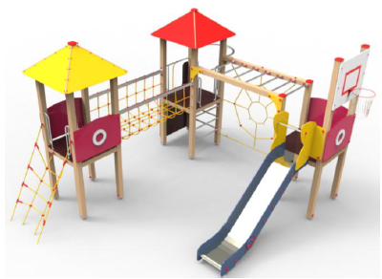 (Attēlam ir ilustratīva nozīme)
33 |  | Kāpelējams tīkls
34 |  | Mehanizēta grunts rakšana pamatiem un seguma izbūvei, grunts transportēšana uz atbērtni | m3 | 6.05
35 |  | Smilts seguma izbūve b=300-400mm | m2 | 30.25
36 |  | Smalka smilts ar piegādi objektā | m3 | 13.23
37 |  | Pamatu izbūve rotaļu konstrukciju stiprināšanai pēc ražotāja tehnoloģijas | kompl. | 1.00
38 |  | Kāpelējama tīkla montāža objektā | kompl. | 1.00
39 |  | Tīklu piramīda no izturīgas polipropilēna virves, kas īpaši izturīga pret pārtrūkšanu un vandālismu. Garums 4000-5000 mm, platums 4000-5000 mm, augstums 2300-2800 mm. Nesošā konstrukcija - metāla stabs. | kompl. | 1.00
 |  | 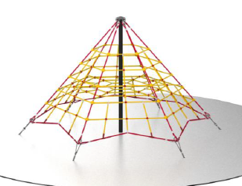 (Attēlam ir ilustratīva nozīme)
40 |  | Labiekārtošanas elementi
41 |  | Koka soliņa montāža objektā | gab. | 12.00
42 |  | Apaļkoku sols. Aptuvenie izmēri: Augstums: ~0.46m; Platums: ~ 0.4m; Garums: ~2.5m Impregnēts, koks (Attēlam ir ilustratīva nozīme) | gab. | 12.00
43 |  | Atkrituma urnas montāža objektā | gab. | 4.00
44 |  | Atkritumu urna. aptuvenie izmēri:Augstums: 0.7m; Platums: 0.43m; Tilpums:~ 37 litri Metāla konstrukcija, impregnēti sausi koka dēļi, UV staru izturīga krāsa (Attēlam ir ilustratīva nozīme) | gab. | 4.00
45 |  | Gājēju ceļš
46 |  | Ierakuma izbūve, šķembu un izlīdzinošā smilts pamatnes izbūve,trotuāra apmaļu un bruģakmens ieklāšana | m2 | 44.5
47 |  | Šķembas b=150mm | m3 | 8.0
48 |  | Smilts b=80mm | m3 | 3.6
49 |  | Bruģakmens b=60mm | m2 | 45.8
50 |  | Gājēju apmale, betons | m | 74.00
51 |  | Žogs
52 |  | Stabu montāža iebetonējot, ieskaitot bedres rakšanu | gab | 41.00
53 |  | Stabs ZN+RAL 6005; 60*40mm; H-2000mm | gab | 41.00
54 |  | Betons | m3 | 2.01
55 |  | Žoga paneļu montāža | t.m | 71.00
56 |  | Paneļu žogs ZN+RAL6005; D=4,0mm; L=2500 mm; H=1500mm | gab | 34.00
57 |  | Stieple D5mm | t.m | 71.00
58 |  | Montāžas palīgmateriāli (apskavas, skrūves u.c) | kompl. | 1.00
59 |  | Gājēju vārtiņu montāža | gab | 2.00
60 |  | Vienviru Žoga vārtiņi ZN+RAL 6005; H- 1500mm; L-920mm | gab | 2.00
61 |  | Iebrauktuves divviru vārtu montāža | gab | 1.00
62 |  | A-Divviru vārti ZN+RAL 6005; L=3000mm; H=1500 mm | gab | 1.00
63 |  | Dažādi
64 |  | Objekta zaļās zonas sakārtošana pēc būvdarbu veikšanas | objekts | 1.00
 |  | Objekta dokumentācijas sakārtošana nodošanai | objekts | 1.00

 | Sastādīja
 |  | (paraksts un tā atšifrējums, datums)

